Dashboard
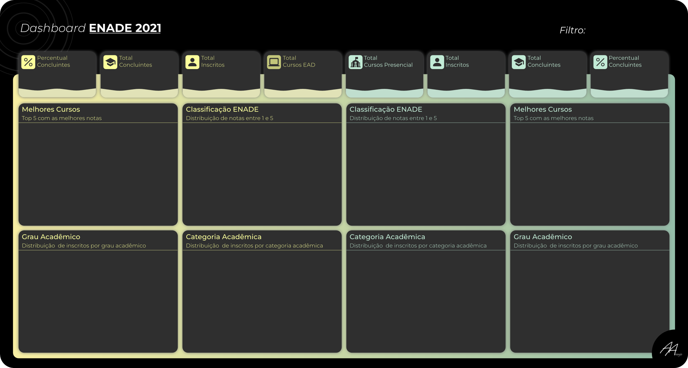

21
22
69,30%
176648
254910
227421
178205
78,36%

 | Total EAD nota 1
Pedagogia | 35.14%
História | 18.92%
Matemática | 16.22%
Ciências Biol | 16.22%
Letras-Pt | 13.51%
Total Geral
1 | 6.17%
2 | 41.56%
3 | 37.45%
4 | 12.55%
5 | 2.27%
 | Total Presencial
1 | 3.92%
2 | 26.97%
3 | 40.03%
4 | 22.91%
5 | 6.18%
 | Total Presencial nota 1
Pedagogia | 25.83%
Ciências Comp | 20.00%
Ed Física | 19.17%
Sist Inf | 18.33%
Química | 16.67%

 | Total EAD
Bacharelado | 7.14%
Licenciatura | 76.73%
Tecnológico | 16.13%
 | Total Presencial
 | 29.66%
 | 61.34%
 | 9.00%
 | Total EAD
Especial | 0.00%
Privada (C.L) | 45.13%
Privada (S.L) | 26.62%
Pública (Est) | 8.33%
Pública (Fed) | 17.53%
Pública (Mun) | 2.38%
 | Total Presencial
Especial | 0.23%
Privada (C.L) | 27.85%
Privada (S.L) | 22.86%
Pública (Est) | 17.18%
Pública (Fed) | 29.87%
Pública (Mun) | 2.00%

